Hoja1
Actividad #1: Identifique la estructura de la interfaz de Microsoft Excel.
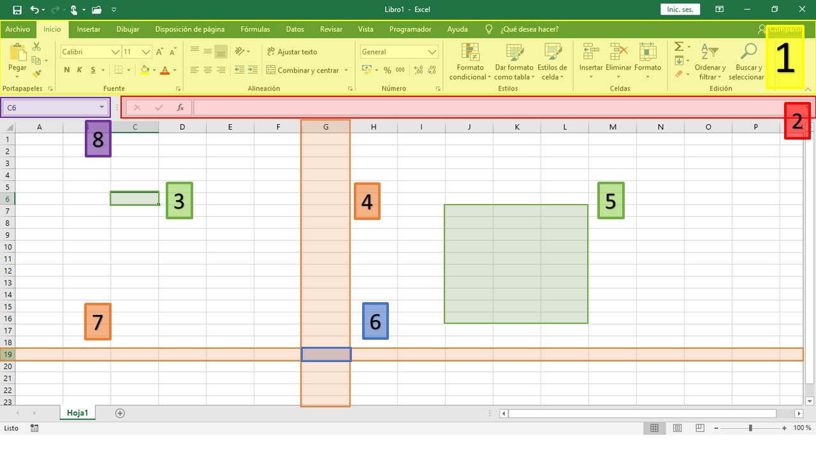

Instrucciones: Identifique cada componente de la imagen anterior. Seleccione la respuesta correcta.

1 | Cinta de Opciones | 2 | Barra de fórmulas | 3 | Celda activa

4 | Columna | 5 | Rango de Celdas | 6 | Celda

7 | Fila | 8 | Cuadro de nombres

